(U+)성인신청서
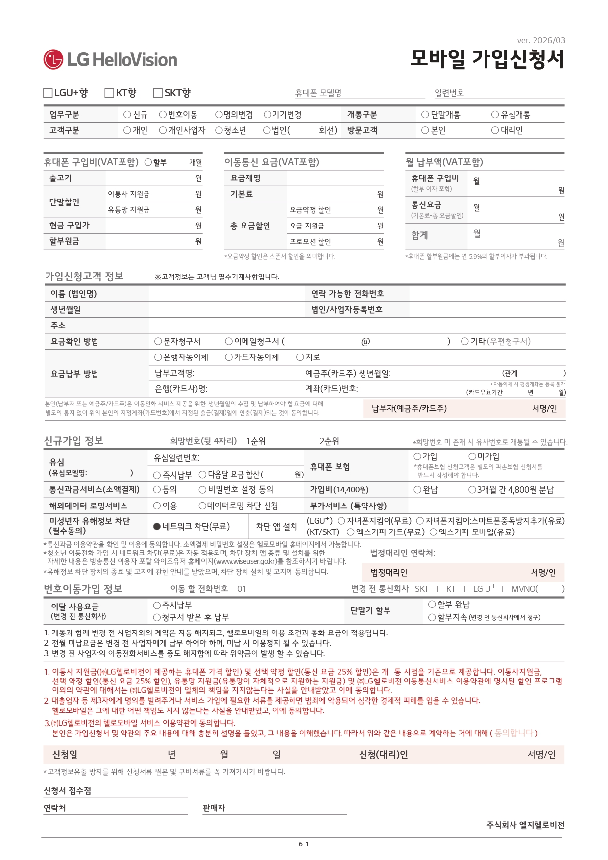
※ 작성후 출력하시면됩니다.
LGU+ 일반신청서 |  |  | 고객 자필관련 필수 입니다.
 |  |  |  |  | ←고객구분
■ 요금제 |  |  |  | <= 빨간 "화살표시" 자필로 작성 해야합니다.( 대필불가:전액반환)
0
41,500
24000
17500
2026
4
1
없음
v
0
v
v
v
DATA 걱정없는 유심 5GB
v
0
v
0
17500
0
0
0
0
0
v
v
0
v
유심 일련번호
유심 비용 |  |  |  |  | 가입비 |  |  |  |  | 유심/가입비 비용 및 가입 관련 필수 선택
요금제
■ 고객정보
가입자명 |  | 서류에 자필작성 |  |  |  |  | 생년월일 |  | 서류에 자필작성
0
주소 |  | 서류에 자필작성
개통 번호 |  | 010 | 서류에 자필작성
구분 |  |  |  |  | 이전통신사 |  |  |  |  |  |  | SK/KT/U+ 아닐경우 통신사 이름 작성

■ 자동이체 |  |  |  |  | <= 자동이체 선택바랍니다.
예금주명 |  | 서류에 자필작성 |  |  |  |  | 생년월일 |  | 서류에 자필작성
은행(카드사)명 |  | 서류에 자필작성 |  | 계좌번호 |  | 서류에 자필작성 |  |  | 유효기간
■ 청소년 법정대리인 |  |  |  |  | 법정대리인 성별 선택바랍니다. |  |  |  |  | 년 | 월
예금주명 |  | 서류에 자필작성 |  | 생년월일 |  |  | 서류에 자필작성 |  | 관계 | 서류에 자필작성 |  | 청소년 가입시 법정대리인 정보작성
법대연락처 |  | 서류에 자필작성 |  |  |  | 법대주소 |  | 서류에 자필작성
■ 부가기능
부가서비스 |  |  |  | 해외데이터 |  |  |  |  | 통신과금/결제서비스 |  | 없음
■ 판매자정보
판매점상호 |  |  |  | 판매자명 |  |  |  | 연락처
v
V
O 면제
※ 대필관련 서명과 "동의합니다",고객님 "자필" 날인 바랍니다.
※ 고객서명 및 판매자 서명 필수 자필로 기재 바랍니다.
대필시 전액 반환됩니다.
(서명시 이름/성 등을 작성하시면 대필로 인정됩니다.)
※ | 빨간 화살표 부분 수기 작성 필수

 |  |  |  |  |  |  | `

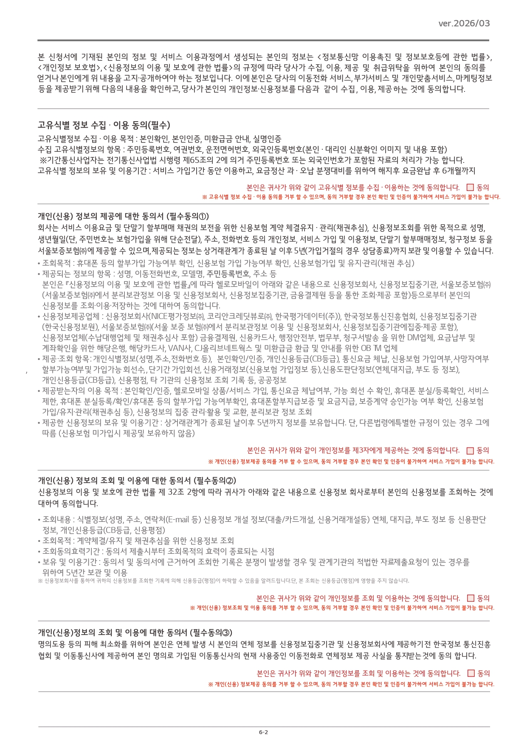

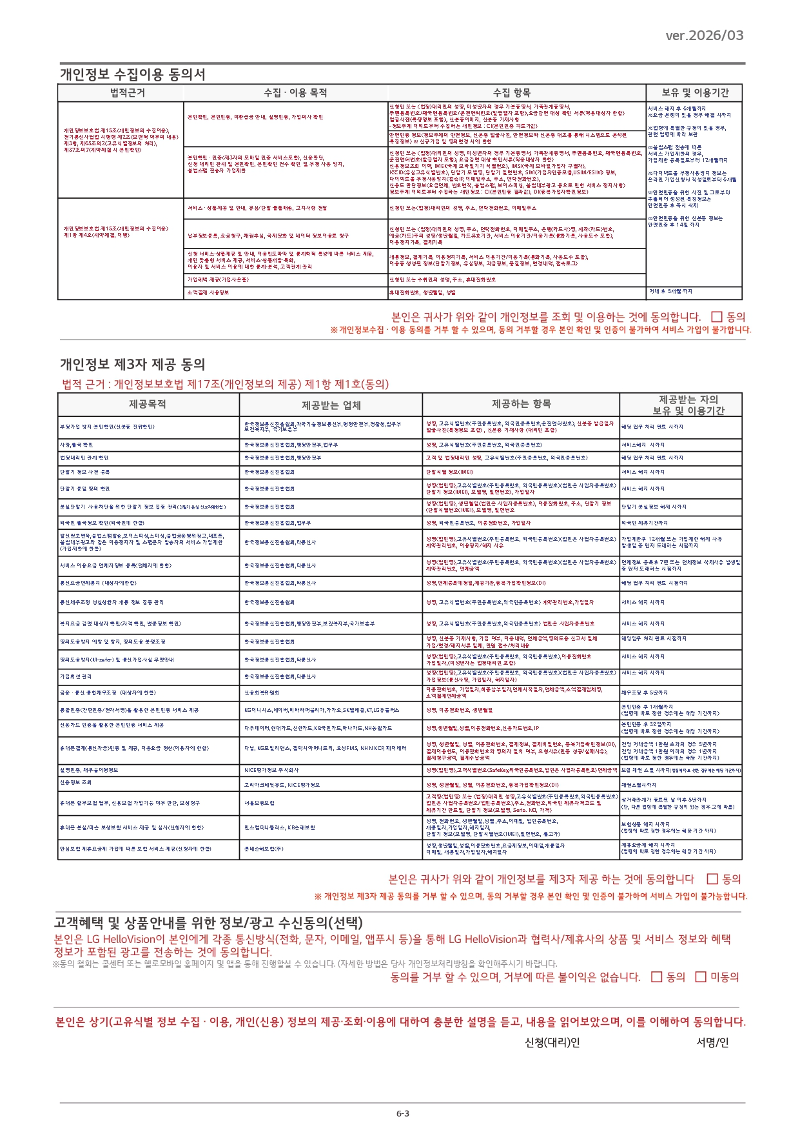

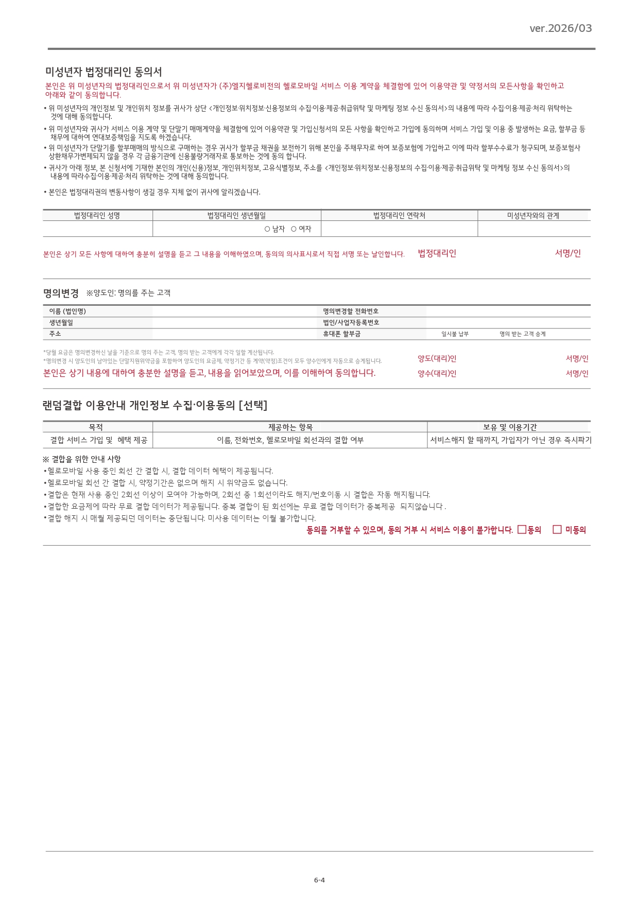

청소년 개통시 작성 필수

